产品功能
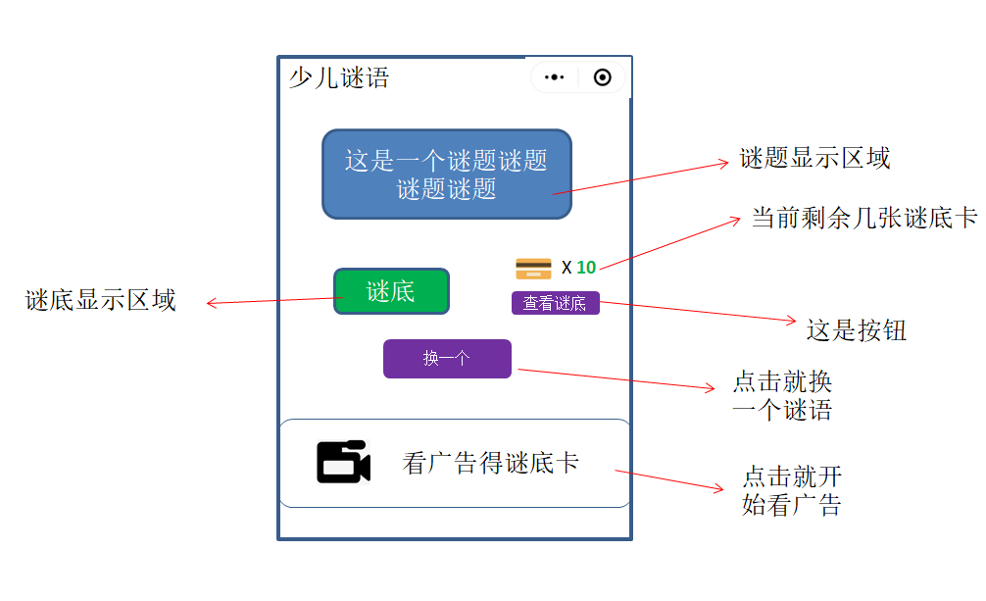
产品功能
1 | 本产品就一个界面，进入小程序即打开该界面
2 | 进入小程序后随机读取一个谜语进行显示
3 | 点击<换一个>后，随机换一个谜语进行显示
4 | 需要记录各用户看过的谜语，优先显示用户没看过的谜语；（该功能也可以不要，用户重复看到也没啥关系）
5 | 用户点击<查看谜底>时，若谜底卡不足，则无反应； 若谜底卡＞0则消耗一张谜底卡，并显示谜底
6 | 每看一个广告，获得2个谜底卡
7 | 谜题显示区域最长为45个中文字
8 | 谜底显示区域最长为6个中文字

